Hoja1
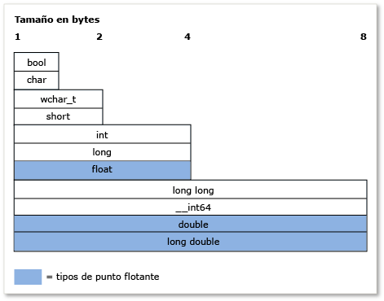
Tamanio de int: 4 bytes |  |  | 32 bits

Tamanio de float: 4 bytes |  |  | 32 bits

Tamanio de double: 8 bytes |  |  |  | 64 bits

Tamanio de char: 1 byte | 8 bits

Tamanio de long int: 8 bytes |  |  |  | 64 bits

Tamanio de short int: 2 bytes |  | 16 bits

Tamanio de short int: 2 bytes |  | 16 bits

Suma de todos los tamanos: 27 bytes

Tamanio total de objeto: 32 bytes

